关系图
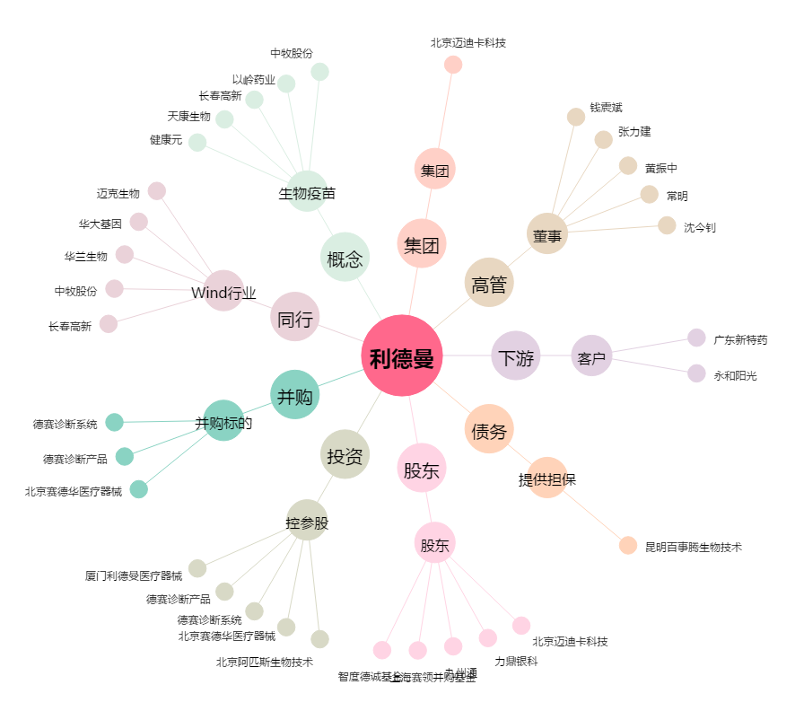
利德曼[300289.SZ] - 关系概览图

